Лист2
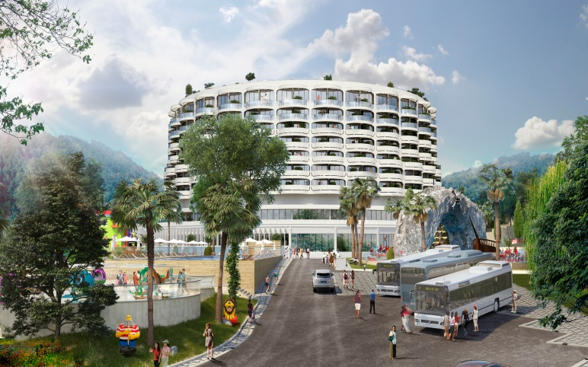
Adagio Le Rond Sochi
Adagio Le Rond Sochi - это 4-звёздочный апарт-отель под брендом международного гостиничного оператора Accor Hotels. Adagio Le Rond Sochi - это эргономичные и стильные апартаменты различной категории с отделкой, мебелью и бытовой техникой. |  |  |  |  |  |  |  |  | Ресторан с террасой |  |  |  | Детский клуб |  |  |  | Фитнес-зал

 |  |  |  |  |  |  |  |  | Reception, лобби-бар |  |  |  | Бассейн и SPA |  |  |  | Супермаркет

10 |  |  | горы | 1020 | горы | 1022 | парк | 1036 | парк | 1034
 |  |  | 69.2 | 25000000 | 69.2 | 25000000 | 69.2 | 25000000 | 69.2 | 25000000
9
8
7 | море | 409 | море | 410 | море | 412 | море | 413 | море | 414 | горы | 415 | горы | 416 | горы | 417 | горы | 418 | горы | 419-420 | парк | 421-422 | парк | 423-424 | парк | 429-430
 | 47.2 |  |  |  | 47.2 | 12,700,000 | 47.3 | 12,700,000 | 47.2 | 12700000 | 47.4 | 12,700,000 | 47.1 | 11800000 | 47.3 | 11,800,000 | 47.7 | 11,800,000 | 46.5 | 11800000 | 46.5 | 11800000 | 46.5 | 11800000 | 47.4 | 11800000
 | море | 431-432 | море | 434 | патио | 703 | патио | 705 | патио | 707 | патио | 709 | патио | 711 | патио | 713 | патио | 719 | патио | 721 | патио | 723 | патио | 725 | патио | 727
 | 47.2 | 12,700,000 | 47.4 | 12700000 | 29.1 | 8439000 | 23.5 | 68150000 | 24.6 | 7,134,000 | 24.6 | 7134000 | 24.6 | 7,134,000 | 23.3 | 6,757,000 | 23.5 | 6815000 | 24.6 | 7134000 | 24.6 | 7134000 | 24.6 | 7134000 | 24.6 | 7134000
 | патио | 729 | патио | 731 | патио | 733 | патио | 735 | патио | 737 | патио | 739 | патио | 741 | патио | 743 | патио | 745 | патио | 747
 | 24.6 | 7,134,000 | 23.3 | 6757000 | 26.1 | 7569000 | 38.9 | 11281000 | 24.6 | 7,134,000 | 24.6 | 7134000 | 24.6 | 7,134,000 | 24.6 | 7,134,000 | 24.6 | 7134000 | 23.3 | 6757000
6 | море | 309 | море | 310 | море | 319 | море | 320 | горы | 327 | горы | 328 | парк | 340 | парк | 343 | парк | 344 | парк | 347 | парк | 349 | парк | 350 | море | 351
 | 26.6 | 9044000 | 26.6 | 9044000 | 26.7 | 9078000 | 26.6 | 9044000 | 26.7 | 8010000 | 26.6 | 7980000 | 26.6 | 7980000 | 26.6 | 7980000 | 26.6 | 7980000 | 26.6 | 7980000 | 26.7 | 8010000 | 26.7 | 8010000
 | патио | 605 | патио | 607 | патио | 609 | патио | 611 | патио | 613 | патио | 615 | патио | 623 | патио | 625 | патио | 627 | патио | 629 | патио | 631 | патио | 633 | патио | 635
 | 29.4 | 7938000 | 24.2 | 6534000 | 25 | 6750000 | 25 | 6750000 | 25 | 6750000 | 24.1 | 6507000 | 24.2 | 6534000 | 24.9 | 6723000 | 24.9 | 6723000 | 24.9 | 6723000 | 25 | 6750000 | 25 | 6750000 | 24.1 | 6507000
 | патио | 637 | патио | 649 | патио | 651 | патио | 653 | патио | 655 | патио | 657 | патио | 659 | патио | 661
 | 26.1 | 7047000 | 39.3 | 10611000 | 25 | 6750000 | 25 | 6750000 | 25 | 6750000 | 24.9 | 6723000 | 24.9 | 6723000 | 23.9 | 6453000
5 | горы | 241 | море | 205 | море | 207 | море | 217-218 | море | 226 | горы | 226 | горы | 242 | парк | 247 | море | 248 | море | 249 | море | 250 | море | 253 | море | 254
 | 26 |  | 26.3 | 8,942,000 | 26.3 | 8,942,000 | 54.7 |  | 26.4 | 8976000 |  |  | 26 | 7,800,000 | 26.1 | 7830000 |  |  |  |  |  |  | 26.4 | 8,976,000 | 26.3 | 8942000
 | патио | 503 | патио | 507 | патио | 509 | патио | 511 | патио | 525 | патио | 527 | патио | 529 | патио | 549 | патио | 551 | патио | 553 | патио | 555 | патио | 557 | патио | 559
 | 29.4 | 7350000 | 24.6 | 6150000 | 24.6 | 6150000 | 24.6 | 6150000 | 24.6 | 6157500 | 24.6 | 6150000 | 24.6 | 6150000 | 38.7 | 9,675,000 | 24.6 | 6150000 | 24.6 | 6150000 | 24.6 | 6150000 | 24.6 | 6150000 | 24.6 | 6150000
4 | море | 101 | море | 107 | море | 109 | море | 110 | море | 113 | море | 114 | море | 115 |  |  |  |  |  |  | море | 119 | море | 120 | море | 122
 | 26.3 | 8942000 | 26.2 | 8908000 | 26.2 | 8976000 | 26.3 | 8942000 | 26 | 8840000 | 26.4 | 8976000 | 26.2 | 8,908,000 |  |  |  |  |  |  | 26.3 | 8942000 | 26.4 | 8976000 | 26.3 | 8942000
 | патио | 405 | патио | 409 | патио | 411 | патио 413 |  | патио | 427 | патио | 431 | патио | 439 | патио | 449 | патио | 451 | патио | 453 | патио | 455 | патио | 457 | патио | 459
 | 31.1 | 7153000 | 29.3 | 6739000 | 29.4 | 6762000 | 29,4 6762000 |  | 29.4 | 6762000 | 29.4 | 6762000 | 26.2 | 6700000 | 47.4 | 10902000 | 29.4 | 6762000 | 29.4 | 6762000 | 29.4 | 6762000 | 29.4 | 6762000 | 29.4 | 6762000
3 |  |  | патио | 305 |  |  |  |  |  |  | патио | 314 | патио | 316 |  |  | патио | 319 | патио | 320 | патио | 321 | патио | 323 | патио | 324
 |  |  | 24.3 |  |  |  |  |  |  |  | 25 |  | 28.1 |  |  |  | 39.7 | 9131000 | 25.3 |  | 25.5 |  | 25.5 |  | 25.3 | 5,819,000
 | море | 202 | море | 204 | море | 206 | море | 208 | море | 210 | море | 212 | море | 214 | море | 216 | горы | 218 | горы | 220 | горы | 222 | горы | 224 | горы | 226
 | 91.6 | 25000000 | 91.2 | 25,000,000 | 91.2 | 25000000 | 91.2 | 25000000 | 91.1 | 25000000 | 91.1 | 25000000 | 62.7 | 25000000 | 91.3 | 25000000 | 91.3 | 23790000 | 91.3 | 23790000 | 91.3 | 23790000 | 91.2 | 23790000 | 91.1 | 23,790,000
2 | горы | 228 | парк | 230 | парк | 232 | парк | 236 | парк | 238 | парк | 240 | море | 242 | море | 246 | море | 248 | море | 250 | море | 252 | море | 254 | море | 256
 | 91.2 | 23790000 | 91.2 | 22900000 | 91.2 | 23300000 | 91.6 | 22900000 | 91.2 | 22900000 | 91.2 | 22900000 | 91.6 | 25,000,000 | 91.1 | 25000000 | 91.2 | 25000000 | 91.2 | 25000000 | 91.2 | 25000000 | 91.2 | 25000000 | 91.2 | 25000000
 | патио | 213 | патио | 217 | патио | 219 | патио | 221 |  |  |  |  | патио | 227 |  |  | патио | 231 | патио | 233 | патио | 235 | патио | 237 | патио | 239
 | 29.2 | 6424000 | 53.6 | 11792000 | 35.8 | 7876000 | 35.3 | 7766000 |  |  |  |  | 36.1 | 7942000 |  |  | 64.9 | 12518000 | 52 | 11,330,000 | 34.8 | 7,656,000 | 35 | 7,700,000 | 53.2 | 11704000
1

 | свободно |  | продано |  | бронь

